상품제안서
무지개 하드커버 떡메모지(주문제작형) | 상품코드: S30546

 |  |  |  |  |  |  | 02-713-8555 | www.synergygift.co.kr
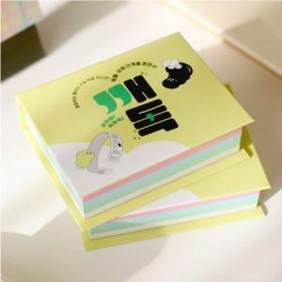

【상세/제작정보】 | <p>표지 풀컬러인쇄 / 내지 먹1도 인쇄 포함&nbsp;</p>

【인쇄/포장옵션】 | 풀칼라 / OPP(비닐)

【공급단가】 | 수량 | 500~ | 1,000~ | 3,000~ | 5,000~ | 10,000~
*VAT별도 | 단가 | 2,850원 | 2,300원 | 2,200원 | 2,100원 | 1,900원

【상품 URL】 | https://www.synergygift.co.kr:443/src/goods_detail.php?gdno=30546

